关系图
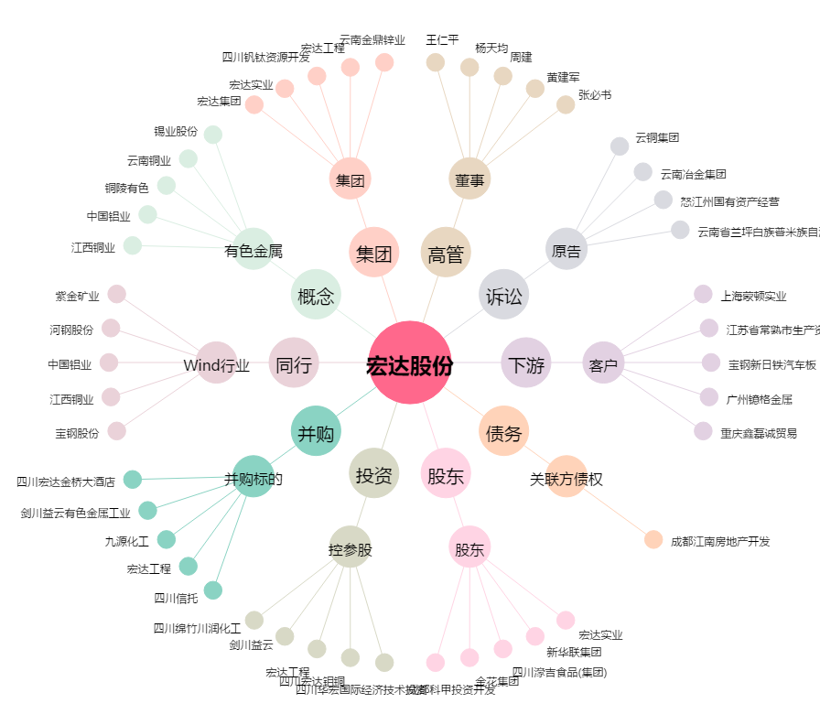
宏达股份[600331.SH] - 关系概览图

